Formato 7 b)
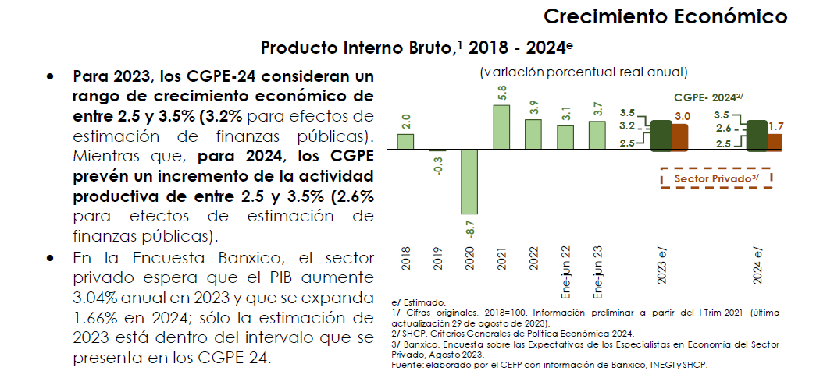
Formatos 7
Proyecciones y Resultados de Ingresos y Egresos - LDF
Formato 7 b) Proyecciones de Egresos -LDF
GUANAJUATO, GTO./INSTITUTO DE SALUD PÚBLICA DEL ESTADO DE GUANAJUATO
Proyecciones de Egresos
(PESOS)
(CIFRAS NOMINALES)
Concepto (b) | 2024 (de proyecto de presupuesto) | 2025 | 2026 | 2027 | 2028 | 2029

1. Gasto No Etiquetado (1=A+B+C+D+E+F+G+H+I) | 8,395,260,014.61 | 8,563,165,214.90 | 8,734,428,519.20 | 8,909,117,089.58 | 9,087,299,431.38 | 9,269,045,420.00
A. Servicios Personales | 4,379,585,464.64 | 4,467,177,173.93 | 4,556,520,717.41 | 4,647,651,131.76 | 4,740,604,154.39 | 4,835,416,237.48
B. Materiales y Suministros | 1,932,630,526.74 | 1,971,283,137.27 | 2,010,708,800.02 | 2,050,922,976.02 | 2,091,941,435.54 | 2,133,780,264.25
C. Servicios Generales | 1,928,958,168.23 | 1,967,537,331.59 | 2,006,888,078.23 | 2,047,025,839.79 | 2,087,966,356.59 | 2,129,725,683.72
D. Transferencias, Asignaciones, Subsidios y Otras Ayudas | 1,331,000.00 | 1,357,620.00 | 1,384,772.40 | 1,412,467.85 | 1,440,717.20 | 1,469,531.55
E. Bienes Muebles, Inmuebles e Intangibles | 14,048,000.00 | 14,328,960.00 | 14,615,539.20 | 14,907,849.98 | 15,206,006.98 | 15,510,127.12
F. Inversión Pública | 60,000,000.00 | 61,200,000.00 | 62,424,000.00 | 63,672,480.00 | 64,945,929.60 | 66,244,848.19
G. Inversiones Financieras y Otras Provisiones | 78,706,855.00 | 80,280,992.10 | 81,886,611.94 | 83,524,344.18 | 85,194,831.06 | 86,898,727.69
H. Participaciones y Aportaciones | - | - | - | - | - | -
I. Deuda Pública | - | - | - | - | - | -

2. Gasto Etiquetado (2=A+B+C+D+E+F+G+H+I) | 9,036,876,197.05 | 9,217,613,720.99 | 9,401,965,995.41 | 9,590,005,315.32 | 9,781,805,421.63 | 9,977,441,530.06
A. Servicios Personales | 5,816,780,597.00 | 5,933,116,208.94 | 6,051,778,533.12 | 6,172,814,103.78 | 6,296,270,385.86 | 6,422,195,793.57
B. Materiales y Suministros | 1,684,719,987.05 | 1,718,414,386.79 | 1,752,782,674.53 | 1,787,838,328.02 | 1,823,595,094.58 | 1,860,066,996.47
C. Servicios Generales | 1,533,063,581.00 | 1,563,724,852.62 | 1,594,999,349.67 | 1,626,899,336.67 | 1,659,437,323.40 | 1,692,626,069.87
D. Transferencias, Asignaciones, Subsidios y Otras Ayudas | 431,180.00 | 439,803.60 | 448,599.67 | 457,571.67 | 466,723.10 | 476,057.56
E. Bienes Muebles, Inmuebles e Intangibles | 1,880,852.00 | 1,918,469.04 | 1,956,838.42 | 1,995,975.19 | 2,035,894.69 | 2,076,612.59
F. Inversión Pública | - | - | - | - | - | -
G. Inversiones Financieras y Otras Provisiones | - | - | - | - | - | -
H. Participaciones y Aportaciones | - | - | - | - | - | -
I. Deuda Pública | - | - | - | - | - | -

3. Total de Egresos Proyectados (3 = 1 + 2) | 17,432,136,211.66 | 17,780,778,935.89 | 18,136,394,514.61 | 18,499,122,404.90 | 18,869,104,853.00 | 19,246,486,950.06

1 Las proyecciones previstas se calcularon de conformidad con el Resumen del marco macroeconómico 2022-2028 establecidos en los Criterios Generales de Pólítica Económica para la Iniciativa de la Ley de Ingresos y el Proyecto de Presupuesto de Egresos de la Federación correspondiente al ejercicio fiscal 2023.
2 Se consideró el porcentaje del Crecimiento % real (rango) del PIB.

